OK MATRIMONI
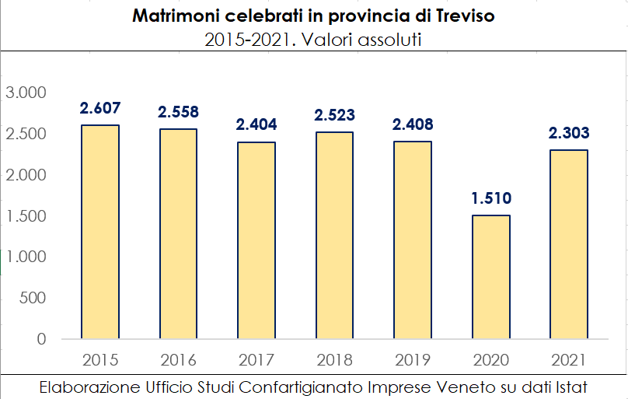
Anni 2015 - 2021. Matrimoni civili e religiosi. Valori assoluti.
 | 2015 | 2016 | 2017 | 2018 | 2019 | 2020 | 2021
Treviso | 2,607 | 2,558 | 2,404 | 2,523 | 2,408 | 1,510 | 2,303
VENETO | 14,928 | 15,200 | 14,270 | 14,769 | 13,664 | 8,294 | 13,037
ITALIA | 194,377 | 203,258 | 191,287 | 195,778 | 184,088 | 96,841 | 180,416

